Sadaļa SAM 5.6.2.
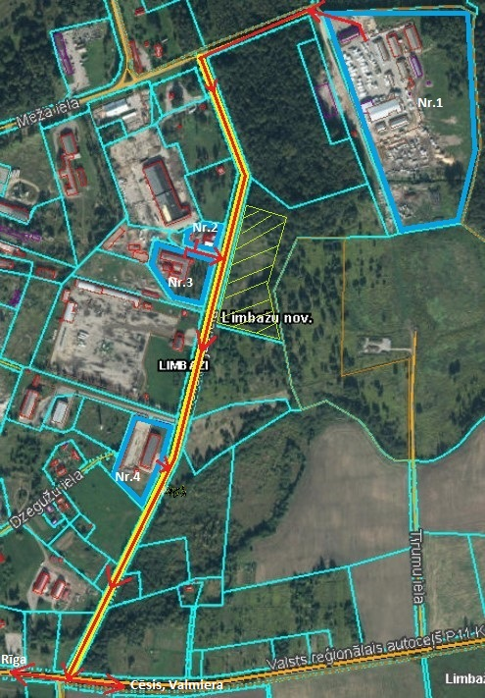
 |  |  |  |  |  |  |  |  | Pielikums Nr. 2
Aktualizēts ar Limbažu novada domes 20.08.2020. sēdes lēmumu (protokols Nr.18, 1.§) Limbažu novada pašvaldības attīstības programmas 2017. – 2023.gadam rīcības un investīciju plāna 2020.-2022.gadam |  |  |  |  |  |  |  |  |  |  |  | Apstiprināts ar 29.12.2016. Limbažu novada domes lēmumu (protokols Nr.24, 15.§)
Plānotās investīcijas stratēģiskā atbalsta mērķa 5.6.2.ietvaros
Kopējās S.A.M. ietvaros plānoto projektu ideju izmaksas: |  |  |  | 5,684,771.21 | 918,187.97 | 4,370,324.00 | 0.00 | 396,259.24 | ERAF kvotas atlikums | 307,000.00 |  | 4677324
N.p.k. | Projekta nosaukums | Atbilstība vidēja termiņa prioritātēm | Papildinātība ar citiem projektiem (norādīt projekta N.p.k.) | Indikatīvā summa (EUR) | Finanšu instruments, (EUR vai %) |  |  |  | Projekta plānotie darbības rezultāti un to rezultatīvie rādītāji | Plānotais laika posms |  | Atbildīgais par projekta īstenošanu (sadarbības partneris)
 |  |  |  |  | Pašvaldības budžets | ES fondu finansējums (ERAF) | Privātais sektors | Valsts budžeta dotācija |  | Projekta uzsākšanas datums | Projekta realizācijas ilgums
Integrētās teritoriju investīcijas
5.6.2.SAM
Prioritārā projekta ideja: Degradētās teritorijas revitalizācija Limbažu pilsētas ZA daļā, izbūvējot ražošanas telpas (Īstenots)
Projekta idejas pamatojums: Limbažu pilsētā un tās apkārtnē laika gaitā izveidojušās vairākas degradētās teritorijas, kurās daļēji jau attīstās vai potenciāli varētu attīstīt uzņēmējdarbību. Viena no tām ir daļa Meliorācijas un Meža ielas iekļautās teritorijas, kas Padomju gados izmantota kā kaļķa novietne. Teritorija ir pašvaldības īpašums; pietiekami plaša un viegli pieejama, lai tajā attīstītu infrastruktūru ražošanas vajadzībām. Bijušās kaļķa novietnes tuvumā koncentrējušies vairāki kokapstrādes uzņēmumi. Vietējais uzņēmums ir izrādījis interesi un gatavību šajā teritorijā attīstīt kokapstrādes uzņēmumu. Par labiekārtotās teritorijas izmantošanu tiks rīkota publiska nomas tiesību izsole.
Projekta aktivitāšu pamatojums: projekta ietvaros paredzēts īstenot zemāk norādītās darbības, lai revitalizētu degradēto teritoriju, tādejādi radot jaunas darba vietas un piesaistot privātās investīcijas. Lai veiktu kvalitatīvus, būvniecības normatīviem atbilstošus būvdarbus, nepieciešams veikt cietā seguma laukumu un ražošanas angāra izbūves būvprojekta izstrādi. Teritorijā, kurā plānots izbūvēt ražošanas telpas, kādreiz atradusies kaļķa novietne, zemes virsma ir nelīdzena. Lai nodrošinātu piekļuvi ražošanas telpām un apkārtējās teritorijas pietiekamu nestspēju piegādātāju un klientu transportam, kā arī gatavās produkcijas uzglabāšanu, ap ražošanas telpām nepieciešams izbūvēt cietā seguma laukumus. Tā kā Limbažu pilsētā trūkst ražošanas telpas kokapstrādes uzņēmumu attīstībai, plānots izbūvēt ražošanas angāru, kas būtu piemērots kokapstrādes jomas komersanta darbības nodrošināšanai. Projekta īstenošanas laikā atbilstoši būvniecību regulējošai likumdošanai nepieciešams nodrošināt būvdarbu būvuzraudzību un autoruzraudzību. Par ražošanas telpu un labiekārtotās teritorijas izmantošanu tiks rīkota publiska nomas tiesību izsole.
1. | Degradētās teritorijas revitalizācija Limbažu pilsētas ZA daļā, izbūvējot ražošanas telpas | 4 | N/a | 1,237,693.40 | 236,066.33 | 937,003.36 | 0.00 | 64,623.71 | Revitalizēta rūpnieciskā teritorija 0,38 ha platībā, radītas 23 jaunas darba vietas un piesaistītas komersanta investīcijas 937003,36 EUR apmērā. | 2016. | 2019. | Atbildīgais par projekta īstenošanu - Attīstības nodaļa. Saņemts SIA “Latvia Timber International” (MVU) apliecinājums par interesi un apņemšanās nodrošināt projekta iznākuma rādītājus.
1.1. | Būvprojekta izstrāde |  |  | 37,243.80 |  |  |  |  | Veikta ražošanas angāra un cietā seguma laukumu izbūves būvprojekta izstrāde un tā ekspertīze. | 2016. | 2017.
1.2. | Ražošanas angāra izbūve, t.sk. teritorijas labiekārtošana |  |  | 1,185,554.50 |  |  |  |  | Veikta 1435,70 m2 ražošanas angāra izbūve, t.sk. teritorijas labiekārtošana. | 2018. | 2019.
1.3. | Būvuzraudzība |  |  | 11,688.60 |  |  |  |  | Nodrošināta būvdarbu būvuzraudzība. | 2018. | 2019.
1.4. | Autoruzraudzība |  |  | 3,206.50 |  |  |  |  | Nodrošināta būvdarbu autoruzraudzība. | 2018. | 2019.
 | Teritorijas karte
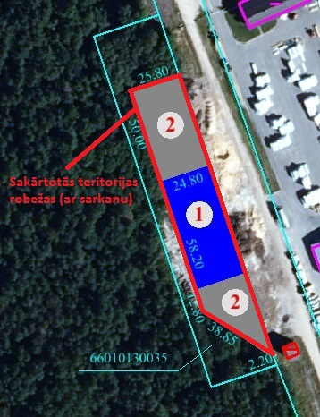
Degradētās teritorijas robežas |  |  |  | Izbūvējamais angārs un cietā seguma laukumi |  |  |  | Sakārtotās teritorijas robežas
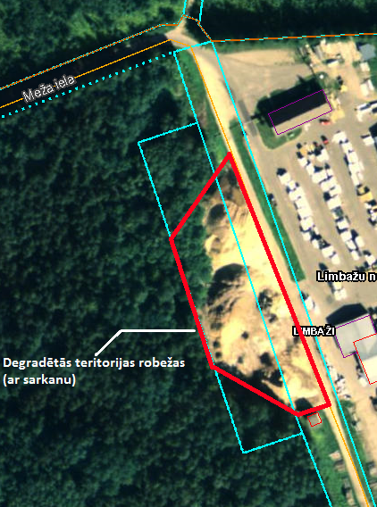 |  |  | 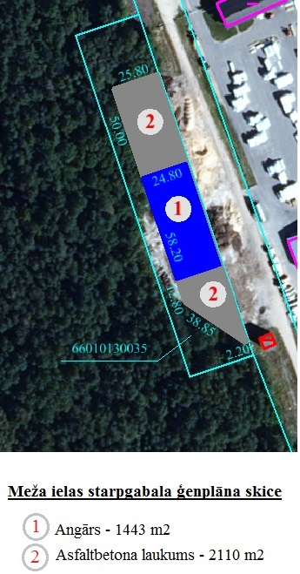

Prioritārā projekta ideja: Degradētās teritorijas revitalizācija Limbažu pagastā, uzlabojot pieejamību (Īstenots)
Projekta idejas pamatojums: Kilometra attālumā no Limbažu pilsētas R robežas Limbažu pagasta teritorijā pie autoceļa P11 atrodas degradētā teritorija, kas bijusi aktīva ražošana Padomju laikos. Teritorijā koncentrējušies dažādi uzņēmumi: ceļu būves/celtniecības uzņēmums, kokapstrādes un tā izstrādājumu ražotājs, serviss, ēdināšanas uzņēmums u.c. Teritorijā no valsts autoceļu P11 iegriežas pašvaldības autoceļš Amatnieki – Beverīnas, kas ir sliktas kvalitātes un apgrūtina kravu pārvadājumus. Tā beigās atrodas ugunsdzēsības tvertne, kura kādreiz kalpojusi minētās degradētās teritorijas ugunsdrošības nodrošināšanai. Šobrīd tvertne ir bojāta un nenodrošina ūdens uzglabāšanu.
Projekta aktivitāšu pamatojums: projekta ietvaros paredzēts īstenot zemāk norādītās darbības, lai revitalizētu degradēto teritoriju, tādejādi radot jaunas darba vietas un piesaistot privātās investīcijas. Lai veiktu kvalitatīvus, būvniecības normatīviem atbilstošus būvdarbus, nepieciešams veikt ceļa rekonstrukcijas būvprojekta izstrādi. Ceļš Amatnieki – Beverīnas nodrošina piekļuvi vairākiem teritorijā esošajiem komersantiem. Tā kā tam ir zema nestspēja un slikta virskārtas kvalitāte, komersantu attīstība tiek kavēta – tiek radīti bojājumi teritorijā esošo komersantu, to piegādātāju un klientu transportlīdzekļiem. Nepieciešams veikt ceļa pamatnes nostiprināšanu un virskārtas rekonstrukciju. Projekta īstenošanas laikā atbilstoši būvniecību regulējošai likumdošanai nepieciešams nodrošināt būvdarbu būvuzraudzību un autoruzraudzību.
2. | Degradētās teritorijas revitalizācija Limbažu pagastā, uzlabojot pieejamību | 4 | N/a | 222,319.59 | 25,488.97 | 188,513.83 | 0.00 | 8,316.79 | Revitalizēta rūpnieciskā teritorija 2,33 ha platībā, radītas 5 jaunas darba vietas un piesaistītas komersantu investīcijas 200000 EUR apmērā. | 2017. | 2018. | Atbildīgais par projekta īstenošanu - Attīstības nodaļa. Saņemts SIA "VIT BŪVE un SIA "N.BOMJA MAIZNĪCA LIELEZERS" apliecinājumI par interesi un iznākuma rādītāju nodrošināšanu.
2.1. | Būvprojekta izstrāde |  |  | 4,196.88 |  |  |  |  | Veikta ceļa rekonstrukcijas būvprojekta izstrāde. | 2017. | 2017.
2.2. | Ceļa Amatnieki - Beverīnas rekonstrukcija |  |  | 213,403.71 |  |  |  |  | Veikta 310m ceļa rekonstrukcija | 2018. | 2018.
2.3. | Būvuzraudzība, autoruzraudzība |  |  | 4,719.00 |  |  |  |  | Nodrošināta būvdarbu autoruzraudzība un būvuzraudzība. | 2018. | 2018.
 | Teritorijas karte
Degradētās teritorijas robežas |  |  |  |  |  |  |  | Sakārtotās teritorijas robežas

 |  |  |  |  |  | 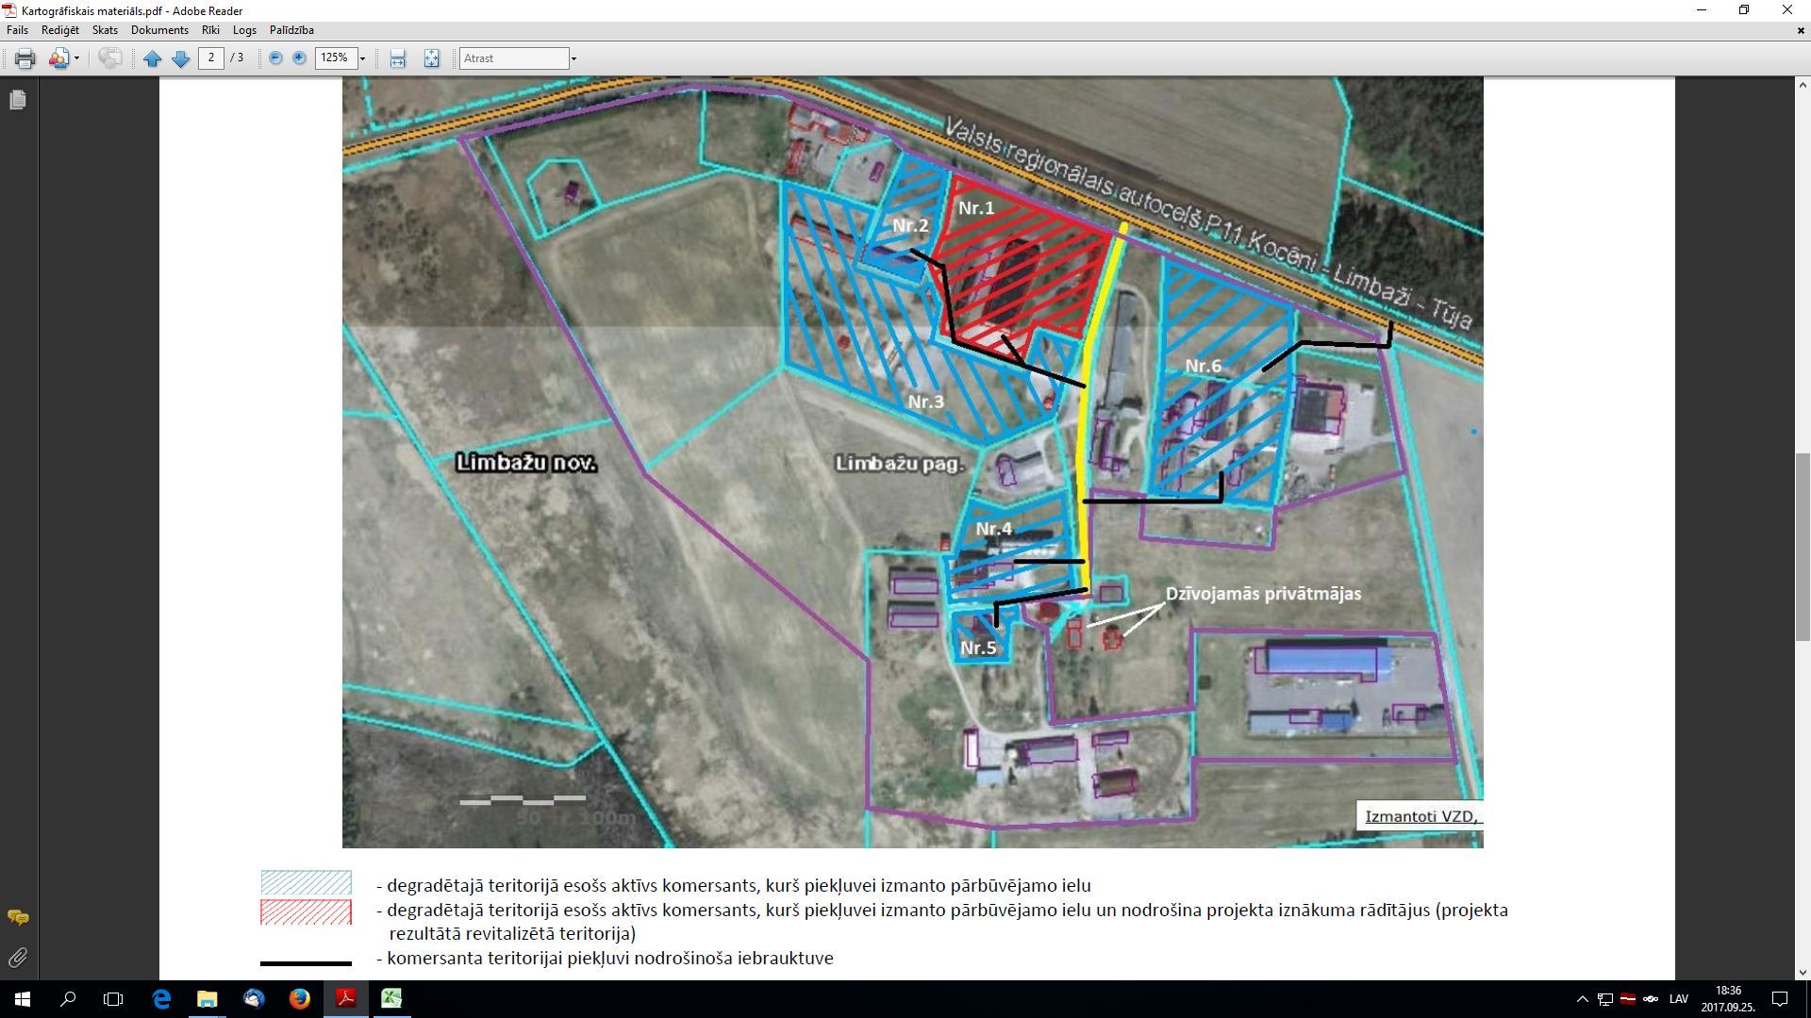

Prioritārā projekta ideja: Limbažu pilsētas A daļas degradēto teritoriju revitalizēšana, uzlabojot pieejamību (Īstenots)
Projekta idejas pamatojums: Limbažu pilsētā un tās apkārtnē laika gaitā izveidojušās vairākas degradētās teritorijas, kurās daļēji jau attīstās vai potenciāli varētu attīstīt uzņēmējdarbību. Viena no tām atrodas uz A no jaunizbūvētās Dzelzceļa ielas, kur savulaik bijusi aktīva ražošanas un saimnieciskās darbības zona Padomju gados - bijusī Lauktehnikas teritorija un dažādas tā laika iestāžu ēkas. Ilgus gadus teritorija ir bijusi gandrīz pamesta, tajā veikti minimāli ieguldījumi ražošanas infrastruktūras saglabāšanai un attīstībai. Šobrīd teritorijā darbību uzsākuši vairāki kokapstrādes uzņēmumi, auto servisi, plastmasas izstrādājumu ražošanas, ceļu būves uzņēmums u.c. Esošo un jaunu ražosānas uzņēmumu attīstībai nozīmigi ir sakārtot teritorijā esošo galveno ielu segumu.
Projekta aktivitāšu pamatojums: projekta ietvaros paredzēts īstenot zemāk norādītās darbības, lai revitalizētu degradēto teritoriju, tādejādi radot jaunas darba vietas un piesaistot privātās investīcijas. Lai veiktu kvalitatīvus, būvniecības normatīviem atbilstošus būvdarbus, nepieciešams veikt ielu rekonstrukcijas būvprojektu izstrādi. Limbažu pilsētas A daļas degradētajās teritorijās komersantu attīstību kavē nekvalitatīvās, ar zemu nestspēju esošās ielas, kas rada piekļuves problēmas pašu komersantu, to piegādātāju un klientu transportlīdzekļiem. Lai uzlabotu komersantu pieejamību, nepieciešams veikt šobrīd noslogotāko un zemākajā kvalitātē esošo Mehanizācijas ielas, pie kuras atrodas komersanti, pārbūvi, t.sk. nodrošinot tajās satiksmes drošību (atsevišķos posmos izbūvējot gājēju ietves un uzstādot ielu apgaismojumu). Lai nodrošinātu plānotā Mehanizācijas un Cēsu ielas krustojuma pārbūvi, nepieciešams iegādāties divas zemes vienības, uz kurām veicama izbūve. Projekta īstenošanas laikā atbilstoši būvniecību regulējošai likumdošanai nepieciešams nodrošināt būvdarbu būvuzraudzību un autoruzraudzību.
3. | Limbažu pilsētas A daļas degradēto teritoriju revitalizēšana, uzlabojot pieejamību | 4 | N/a | 1,882,428.03 | 311,398.21 | 1,504,648.28 | 0.00 | 66,381.54 | Revitalizēta rūpnieciskā teritorija 9,23 ha platībā, radītas 40 jaunas darba vietas un piesaistītas komersantu investīcijas 1508678 EUR apmērā. | 2016. | 2020. | Atbildīgais par projekta īstenošanu - Attīstības nodaļa. Uzsāktas pārrunas ar vietējiem komersantiem par apliecinājuma parakstīšanu par ieinteresētību projekta īstenošanā, plānotajām nefinanšu investīcijām un jaunu darba vietu radīšanu.
3.1. | Būvprojektu izstrāde |  |  | 39,011.40 |  |  |  |  | Veikta Mehanizācijas ielas pārbūves inženierizpēte un būvprojekta izstrāde. | 2016. | 2017.
3.2. | Mehanizācijas ielas, tajā skaitā krustojums ar Cēsu ielu, pārbūve |  |  | 1,816,787.53 |  |  |  |  | Veikta ap 1000 m ielas pārbūve. | 2018. | 2020.
3.3. | Zemes īpašuma iegāde ielas pārbūvei |  |  | 360.00 |  |  |  |  | Veikta 2 nepieciešamo zemes vienību iegāde. | 2018. | 2020.
3.4. | Būvuzraudzība, autoruzraudzība |  |  | 26,269.10 |  |  |  |  | Nodrošināta būvdarbu autoruzraudzība un būvuzraudzība. | 2018. | 2020.
 | Teritorijas karte

Projekta ideja: Degradētās teritorijas revitalizācija Limbažu pilsētas A daļā, izbūvējot ražošanas telpas
Projekta idejas pamatojums: Limbažu pilsētā nav brīvu ražošanai piemērotu ēku, kā arī esošo uzņēmēju ražotņu teritorijas lielākoties ir nelielas un grūti sasniedzamas. Novada uzņēmēji norādījuši nepieciešamību pilsētā vai tās tuvumā veidot ražošanas atbalsta teritoriju, kurā tiktu izvietots ražošanas angārs, auto un produkcijas novietošanas laukumi, ka arī atsevišķa teritorija uzņēmēju ražotās produkcijas demonstrācijai. Pašvaldībai pieder zemes īpašumi degradētajā pilsētas daļā - Meliorācijas ielas A pusē, kur šādu teritoriju varētu veiksmīgi izveidot.
Projekta aktivitāšu pamatojums: projektā paredzēts īstenot zemāk norādītās darbības, lai revitalizētu degradēto teritoriju, tādejādi radot jaunas darba vietas un piesaistot privātās investīcijas. Lai veiktu kvalitatīvus, būvniecības normatīviem atbilstošus būvdarbus, nepieciešams veikt ražošanas telpu un ar to saistīto inženierkomunikāciju izbūves būvprojekta izstrādi un tā ekspertīzi. Tā kā Limbažu pilsētā trūkst ražošanas telpas kokapstrādes uzņēmumu attīstībai, plānots izbūvēt ražošanas angāru, kas būtu piemērota kokapstrādes jomas komersanta darbības nodrošināšanai. Lai nodrošinātu piekļuvi ražošanas telpām, ap tām nepieciešams izbūvēt laukumus un iebrauktuvi no blakus esošās ielas. Tāpat, ņemot vērā ražošanas ēkas teritorijai piekļuvi nodrošinošās Meliorācijas ielas nolietojumu un plānoto ražošanas apjomu pieaugumu ielai piegulstošajās teritorijās, kā rezultātā palielināsies kravu auto satiksmes intensitāte, nepieciešams veikt ielas pārbūves darbus, atjaunojot tās virsmu, nodrošinot lietusūdens novadi un pārbūvējot ielas apgaismojumu. Lai nodrošinātu ražošanas ēkas teritorijai atbilstošu elektroenerģijas pieslēgumu, nepieciešams veikt elektroietaišu ierīkošanu. Projekta īstenošanas laikā atbilstoši būvniecību regulējošai likumdošanai nepieciešams nodrošināt būvdarbu būvuzraudzību un autoruzraudzību. Par ražošanas telpu un labiekārtotās teritorijas izmantošanu tiks rīkota publiska nomas tiesību izsole.
4. | Degradētās teritorijas revitalizācija Limbažu pilsētas A daļā, izbūvējot ražošanas telpas | 4, 5 | N/a | 2,342,330.19 | 345,234.46 | 1,740,158.53 | 0.00 | 256,937.20 | Ražošanas ēkas izbūves ietekmē veikta 0,82 ha teritorijas revitalizēšana, radītas 43 jauna darba vietas un piesaistītas komersantu investīcijas EUR 1 740 158,53 apmērā. Meliorācijas ielas atjaunošanas ietekmē veikta 1 ha teritorijas revitalizēšana, radītas 6 jaunas darba vietas un piesaistītas komersantu investīcijas EUR 120 000 apmērā. | 2018. | 2021. | Atbildīgais par projekta īstenošanu - Attīstības nodaļa. Saņemts SIA "AirGOL" apliecinājums par interesi un apņemšanos nodrošināt sasniedzamos projekta iznākuma rādītājus ražošanas ēkas būvniecībai. Tiek veiktas pārrunas ar vietējiem komersantiem par apliecinājuma parakstīšanu par ieinteresētību projekta īstenošanā, plānotajām nefinanšu investīcijām un jaunu darba vietu radīšanu ielas atjaunošanai.
4.1. | Ražošanas ēkas būvniecības dokumentācijas izstrāde |  |  | 74,570.37 |  |  |  |  | Veikta tehniskās shēmas izstrāde elektroietaišu izveidei, ražošanas teritorijas izveides būvprojekta izstrāde un tā ekspertīze. | 2018. | 2019.
4.2. | Ražošanas ēkas izbūve, t.sk. teritorijas labiekārtošana |  |  | 1,877,700.00 |  |  |  |  | Veikta 4320 m2 ražošanas angāra izbūve, t.sk. ap 6000m2 teritorijas labiekārtošana. | 2019. | 2021.
4.3. | Elektroietaišu ierīkošana |  |  | 20,859.82 |  |  |  |  | Veikta elektroietaišu ierīkošana (būvniecība) un pieslēguma izveide. | 2019. | 2020.
4.4. | Ražošanas ēkas būvdarbu būvuzraudzība, autoruzraudzība |  |  | 24,200.00 |  |  |  |  | Nodrošināta ēkas būvdarbu autoruzraudzība un būvuzraudzība. | 2020. | 2021.
4.5. | Meliorācijas ielas pārbūves būvniecības dokumentācijas izstrāde |  |  | 15,000.00 |  |  |  |  | Veikta būvniecības dokumentācijas izstrāde ielas pārbūvei. | 2020. | 2021.
4.6. | Meliorācijas ielas pārbūve |  |  | 320,000.00 |  |  |  |  | Veikta ielas ap 1,23 km pārbūve. | 2021. | 2021.
4.7. | Ielas pārbūves būvuzraudzība un autoruzraudzība |  |  | 10,000.00 |  |  |  |  | Nodrošināta ielas būvdarbu autoruzraudzība un būvuzraudzība. | 2021. | 2021.
 | Teritorijas karte
Ražošanas ēka |  |  |  |  |  | Meliorācijas iela

